F値の計算過程
 | 元のデータ |  |  | 平均行列 |  |  | 偏差（ばらつき） |  |  | 平方（偏差の2乗） |  |  | 平方和 (Sum of Square: SS) |  | 自由度 (Degree of Freedom: df) | 平均平方 (Mean Square: MS)
 |  |  |  |  |  |  |  |  |  |  |  |  |  | 平方の合計

 |  |  |  | 全平均（ばらつきがない場合） |  |  | 全体偏差（元のデータ - 全平均） |  |  | 全体偏差の2乗 |  |  | データ全体のばらつき |  | 全データ数-1 | 全体平方和 / 全体自由度
 | クラスA | クラスB | クラスC | クラスA | クラスB | クラスC | クラスA | クラスB | クラスC | クラスA | クラスB | クラスC | 全体平方和 |  | 全体の自由度 | 全体平均平方
 | 16 | 12 | 9 | 10 | 10 | 10 | 6 | 2 | -1 | 36 | 4 | 1 | 80 |  | 9 - 1 = 8 | 80 / 8 = 10 | F値
 | 10 | 7 | 6 | 10 | 10 | 10 | 0 | -3 | -4 | 0 | 9 | 16
 | 13 | 8 | 9 | 10 | 10 | 10 | 3 | -2 | -1 | 9 | 4 | 1
平均 | 13 | 9 | 8 |  |  |  |  |  |  |  |  |  | クラス別の効果によるばらつき |  | 群の数 - 1 | 群間平方和 / 群間自由度 | 群間平均平方 / 群内平均平方
 |  |  |  |  |  |  |  |  |  |  |  |  | 群間平方和 |  | 群間自由度 | 群間平均平方 | 21 / 6.333
 |  |  |  |  |  |  |  |  |  |  |  |  | 42 |  | 3 - 1 = 2 | 42 / 2 = 21 | F = 3.316
 | 3クラスの平均（全平均）
 |  | 10 |  | 群平均（ばらつきがない場合のクラスごとの平均） |  |  | 群間偏差（群平均 - 全平均） |  |  | 群間偏差の2乗
 |  |  |  | クラスA | クラスB | クラスC | クラスA | クラスB | クラスC | クラスA | クラスB | クラスC | 群の効果以外のばらつき（誤差・残差） |  | 各群のデータ数-1の合計 | 群内平方和 / 群内自由度
 |  |  |  | 13 | 9 | 8 | 3 | -1 | -2 | 9 | 1 | 4 | 群内平方和 |  | 群内自由度 | 群内平均平方
 |  |  |  | 13 | 9 | 8 | 3 | -1 | -2 | 9 | 1 | 4 | 38 |  | (3 - 1) + (3 - 1) + (3 - 1) = 6 | 38 / 6 = 6.333
 |  |  |  | 13 | 9 | 8 | 3 | -1 | -2 | 9 | 1 | 4

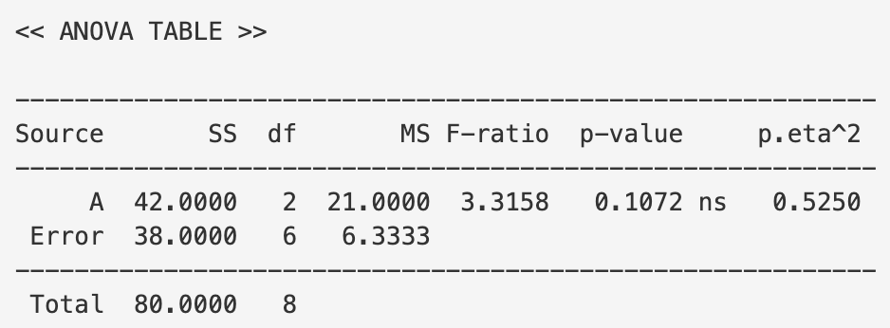
 |  |  |  |  |  |  | 群内偏差（元のデータ - 群平均） |  |  | 群内偏差の2乗
 |  |  |  |  |  |  | クラスA | クラスB | クラスC | クラスA | クラスB | クラスC
 |  |  |  |  |  |  | -3 | -3 | -1 | 9 | 9 | 1
 |  |  |  |  |  |  | 3 | 2 | 2 | 9 | 4 | 4
 |  |  |  |  |  |  | 0 | 1 | -1 | 0 | 1 | 1

